Motores Loc
COMPARADOR DE COMPONENTES



 |  | CΞRBΞRUS

 |  | MOTORES LOCOMOÇÃO

Fabricante | Imagem | Modelo | Tipo | PN | PMAX | IN | IMAX | VN | KV | R | L | P | Preço | Link

 | 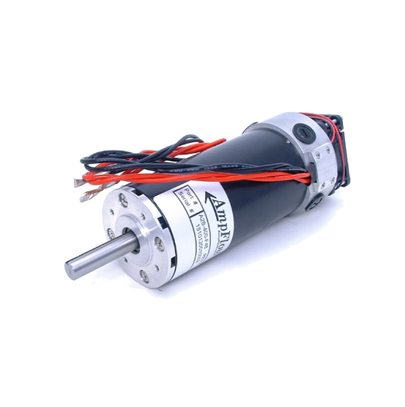 | Ampflow A28-400-F48 | Brushed | N/A | 6870 W | N/A | 200 A | 48 V | 133 RPM/V | 38,1 mm | 198 mm | 3,3 kg | US$ 419,00 | Ampflow A28-400-F48

 | 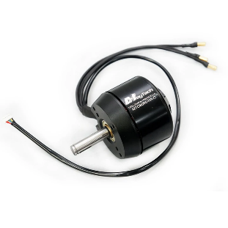 | MayTech MTO8085-160-HA-C | Brushlees Sensored | 3200 W | 4500 W | 64 A | 90 A | 50 V | 160 RPM/V | 40,2 mm | 74 mm | 1,2 kg | US$ 272,90 | MayTech MTO8085-160-HA-C

 |  | Neumotor 2220 550KV | Brushless | 3200 W | 6400 W | 58 A | 117 A | 70 V | 550 RPM/V | 29 mm | 119 mm | 1,0 kg | N/A | Neumotor 2220 550KV

 |  | Neumotor 2225 640KV | Brushless | 4200 W | 8400 W | 89 A | 179 A | 47 V | 640 RPM/V | 29 mm | 119 mm | 1,1 kg | N/A | Neumotor 2225 640KV

 |  | Neumotor 2230 485KV | Brushless | 5000 W | 10000 W | 58 A | 117 A | 62 V | 485 RPM/V | 29 mm | 119 mm | 1,4 kg | N/A | Neumotor 2230 485KV

 | 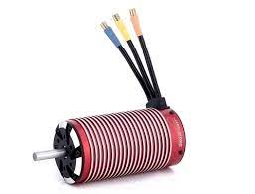 | Leopard Hobby LBP58110 720KV | Brushless | N/A | 7600 W | N/A | 158 A | 48 V | 720 RPM/V | 29 mm | 100 mm | 1,2 kg | US$ 176,88 | Leopard Hobby LBP58110 720KV

Motores Arma
COMPARADOR DE COMPONENTES

 |  | CΞRBΞRUS

 |  | MOTORES ARMA

Fabricante | Imagem | Modelo | Tipo | PN | PMAX | IN | IMAX | VN | KV | R | L | P | Preço | Link

 |  | TP5870 750KV | Brushless | 9000 W | 15000 W | 180 A | 283A | 53 V | 750 RPM/V | 29 mm | 122 mm | 1,2 kg | US$ 300,00 | TP Power 5870

 | 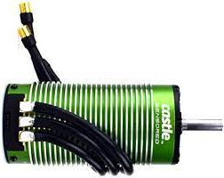 | Castle 2028 800KV Sensored | Brushlees Sensored | N/A | N/A | N/A | N/A | 50 V | 800 RPM/V | 28,1 mm | 113 mm | 1,25 kg | US$ 274,95 | Castle 2028 800 KV Sensored

 |  | Scorpion HKII-7050-330KV | Brushless | 10000 W | 15000 W | 200 A | 300 A | 50 V | 300 RPM/V | 41,2 mm | 92,2 mm | 1,9 kg | US$ 1049,99 | Scorpion HKII-7050-330KV

 | 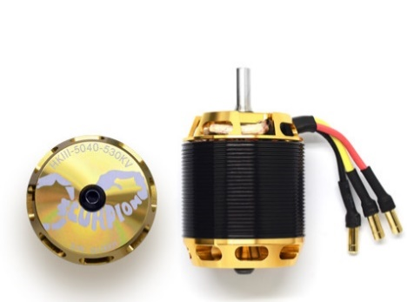 | Scorpion HKIII-5040-530KV | Brushless | 11840 W | 14800 W | 200 A | 250 A | 67 V | 530 RPM/V | 31 mm | 74,7 mm | 0,84 kg | US$ 649,99 | Scorpion HKIII-5040-530KV

 | 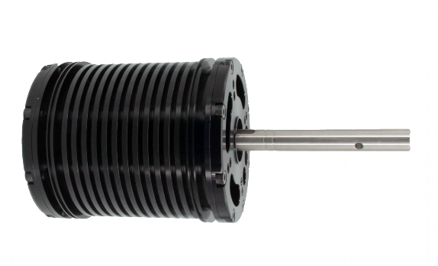 | Neumotor 3030 356KV | Brushless | 15000 W | 30000 W | 267 A | 534 A | 56 V | 356 RPM/V | 39,5 mm | 140 mm | 2,9 kg | N/A | Neumotor 3030 356KV

 |  | Neumotor 3020 350KV | Brushless | 10000 W | 20000 W | 175 A | 350 A | 57 V | 350 RPM/V | 39,5 mm | 114 mm | 1,9 kg | N/A | Neumotor 3020 350KV

 | 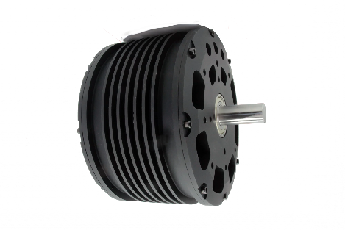 | Neumotor 4410 167KV | Brushless | 5000 W | 10000 W | 83 A | 167 A | 60 V | 167 RPM/V | 63,5 mm | 70 mm | 1,9 kg | N/A | Neumotor 4410 167KV

 |  | Neumotor 4415 167KV | Brushless | 7500 W | 15000 W | 125 A | 251 A | 60 V | 167 RPM/V | 63,5 mm | 81 mm | 2,5 kg | N/A | Neumotor 4415 167 KV

 | 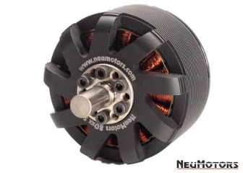 | Neumotor 8019 150 KV | Brushless | 7500 W | 15000 A | 141 A | 281 A | 53 V | 150 RPM/V | 51 mm | 53 mm | 1,2 kg | N/A | Neumotor 8019 150 KV

 |  | Neumotor 8025 150 KV | Brushless | 8000 W | 16000 W | 150 A | 300 A | 53 V | 150 RPM/V | 51 mm | 60 mm | 1,4 kg | N/A | Neumotor 8025 150 KV

 |  | Neumotor 8038 140 KV | Brushless | 11000 W | 22000 W | 192 A | 385 A | 57 V | 140 RPM/V | 51 mm | 73 mm | 2,0 kg | N/A | Neumotor 8038 140 KV

ESC's Loc
COMPARADOR DE COMPONENTES

 |  |  | CΞRBΞRUS

 |  |  | ESC'S LOCOMOÇÃO

Fabricante | Imagem | Modelo | Tipo | IN | IMAX | VMAX | BEC | Case | FOC | Datalloger | Telemetria | Dim | P | Preço | Link

 | 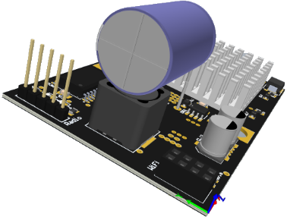 | Hades | Brushed | 150 A | 370 A | 50V | Sim | Sim | N/A | Não | Não | 100 x 55 x 35 mm | 0,5 kg | Free

 | 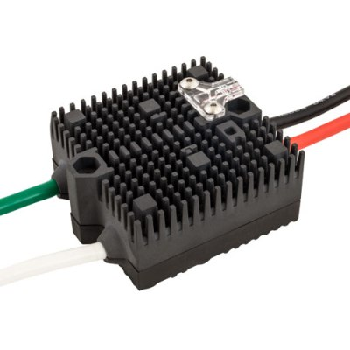 | VEX Victor BB | Brushed | N/A | 300 A | 50 V | Sim | Sim | N/A | Não | Não | 76 x 76 x 38 mm | 0,54 kg | US$ 499,00 | VEX Victor BB

 | 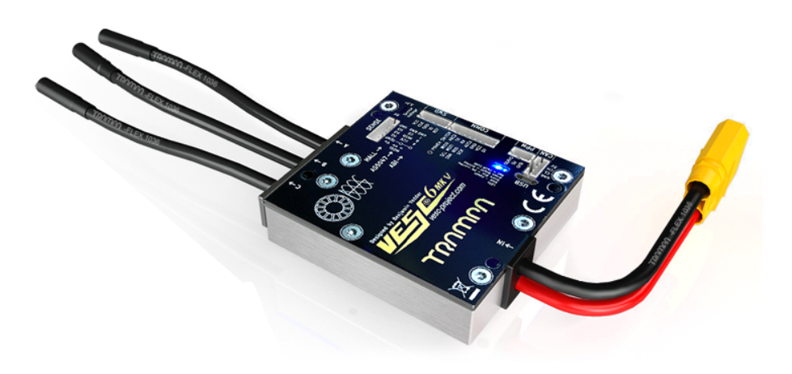 | VESC 6 MKV | Brushless | 80 A | 120 A | 50 V | Sim | Sim | Sim | Sim | Não | 75 x 70 x18 mm | N/A | 200,00 £ | VESC 6 MKV

 | 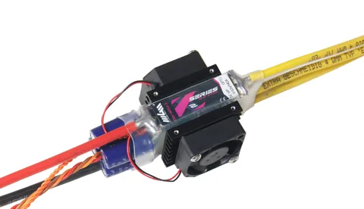 | TMM 14063-3 X2-Series | Brushless | 140 A | 180 A | 63 V | Não | Não | Não | Sim | Sim | 119 mm | 0,09 kg | 289.00 € | TMM 14063-3 X2-Series

ESC's Arma
COMPARADOR DE COMPONENTES

 |  |  | CΞRBΞRUS

 |  |  | ESC'S LOCOMOÇÃO

Fabricante | Imagem | Modelo | Tipo | IN | IMAX | VMAX | BEC | Case | FOC | Datalloger | Telemetria | Dim | P | Preço | Link

 | 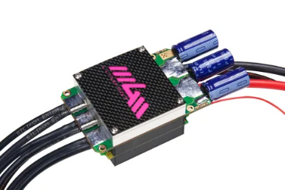 | TMM 25063-3 X2-Series | Brushless | 250 A | 360 A | 63 V | Não | Não | Não | Sim | Não | N/A | N/A | 479.00 € | TMM 25063-3 X2-Series

 | 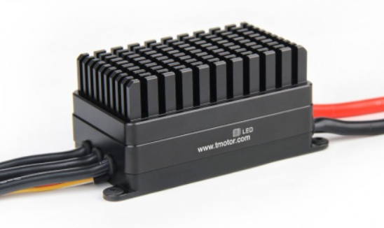 | FLAME 200A 14S | Brushless | 200 A | 240 A | 50 V | Não | Sim | Não | Não | Não | 106 x 49 x 47 mm | 0,58 kg | US$ 499,00 | FLAME 200A 14S

 |  | VESC 75/300R3 | Brushless | 300 A | 450 A | 50 V | Sim | Sim | Sim | Sim | Não | 141 x 82 x 18 mm | 0,49 kg | 400,00 £ | VESC 75/300R3

 |  | 200F3[X] | Brushless | 200 A | 300 A | 60 V | Sim | Não | Não | Não | Não | 73 x 34 x 12 mm | 0,036 kg | 189,00 US$ | 200F3[X]

 | 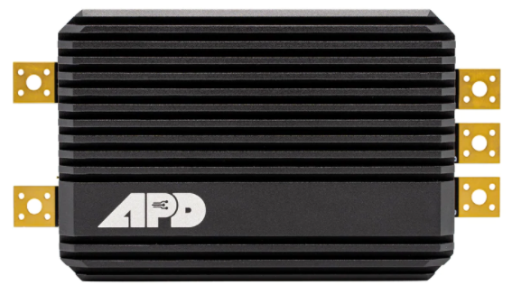 | HV_Series 14S | Brushless | 240 A | 360 A | 60 V | Sim | Sim | Não | Sim | Não | 96 x 52 x 22 mm | 0,155 kg | 599,00 US$ | HV_Series 14S

